02.09
Cuadro 2.9 | MÁXIMA DEMANDA DE ENERGÍA HORARIA Y DIARIA EN EL SISTEMA PENINSULAR EN ESPAÑA. EVOLUCIÓN.

 | Energía horaria (MWh) | Fecha | Hora | Energía diaria (GWh) | Fecha
INVIERNO
2013 | 39,618 | 23-1 | 21 | 806 | 23-1
2014 | 38,746 | 4-2 | 21 | 798 | 11-2
2015 | 40,218 | 4-2 | 21 | 822 | 6-2
2016 | 38,086 | 17-2 | 21 | 783 | 18-2
2017 | 40,961 | 18-1 | 21 | 844 | 19-1
2018 | 40,611 | 8-2 | 21 | 836 | 8-2
2019 | 40,136 | 10-1 | 21 | 824 | 11-1
2020 | 39,997 | 20-1 | 21 | 820 | 21-1
2021 | 41,483 | 8-1 | 14 | 835 | 13-1
2022 | 37,785 | 20-1 | 21 | 773 | 20-1
Máximos históricos
 | 44,876 | 17-12-2007 | 20 | 906 | 18-12-2007

VERANO
2013 | 37,095 | 2019-07-10 | 14 | 757 | 2019-07-10
2014 | 36,929 | 2019-07-17 | 14 | 756 | 2019-09-03
2015 | 40,146 | 2019-07-07 | 14 | 817 | 2019-07-07
2016 | 40,044 | 2019-09-06 | 14 | 817 | 2019-09-06
2017 | 39,302 | 2019-07-13 | 14 | 814 | 2019-07-13
2018 | 39,701 | 2019-08-03 | 14 | 806 | 2019-08-03
2019 | 39,383 | 24-7 | 14 | 809 | 24-7
2020 | 38,475 | 30-7 | 14 | 780 | 30-7
2021 | 36,912 | 22-7 | 15 | 762 | 22-7
2022 | 38,003 | 14-7 | 15 | 787 | 14-7
Máximos históricos
 | 40,934 | 19-7-2010 | 14 | 822 | 20-7-2006
 |  |  |  | 822 | 1-7-2008

Cobertura de la máxima horaria de energía 38.003 MWh (14.7 a las 15 horas) (**)

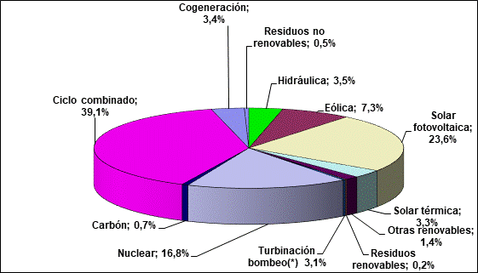

(*) Bombeo puro + estimación bombeo mixto
(**) Nota del autor. Como en esa hora hubo un saldo exportador de 2.850 MWh, se considera una cobertura de 40.853 MWh, y se consideran los porcentajes sobre esa magnitud.
Fuente: REE (REData y Boletín Mensual Julio 2022) y elaboración propia

